绿色素色面料
 | 客户 | RA |  |  |  |  |  | 数量 | 410
 | 款式 | 长裤 |  |  |  |  |  | 交期

 | 主面料（只看颜色，不看款式） | 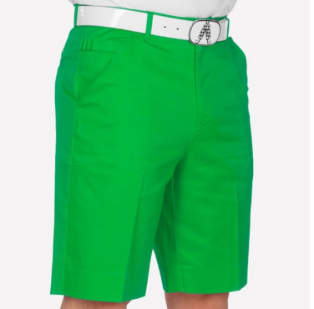 |  |  | 口袋布 | 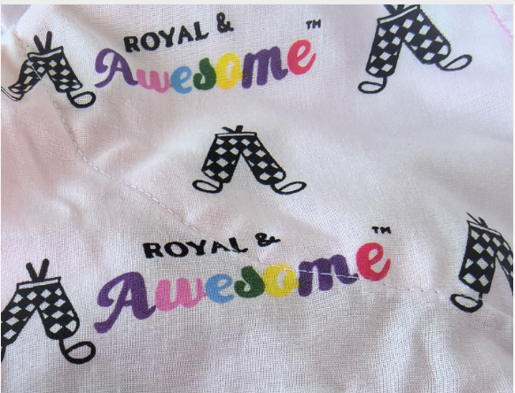
尺码 | 30/30 | 32/30 | 32/32 | 34/30 | 34/32 | 34/34 | 36/30 | 36/32 | 36/34 | 38/32 | 38/34 | 40/34 | 42/34 | 4434 | TOTAL
SKU | RPGR3030 | RPGR3230 | RPGR3232 | RPGR3430 | RPGR3432 | RPGR3434 | RPGR3630 | RPGR3632 | RPGR3634 | RPGR3832 | RPGR3834 | RPGR4034 | RPGR4234 | RPGR4434
英国数量 | 10 | 10 | 0 | 0 | 10 | 0 | 0 | 10 | 0 | 0 | 10 | 0 | 10 | 10 | 70
美国数量 | 10 | 10 | 30 | 20 | 50 | 10 | 40 | 40 | 30 | 40 | 0 | 20 | 30 | 10 | 340
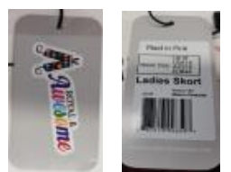
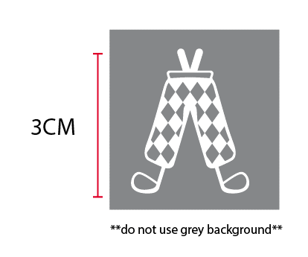
备注： | 3CM白色绣花

 | 用白色橡筋
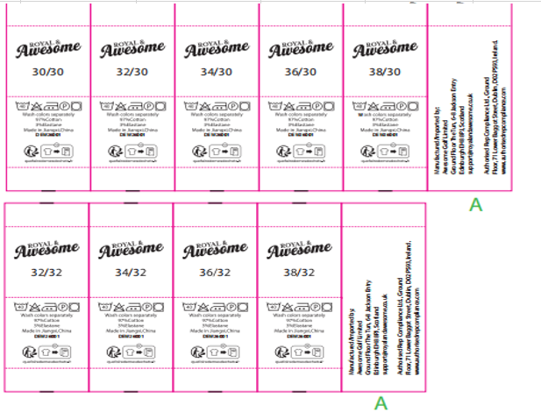

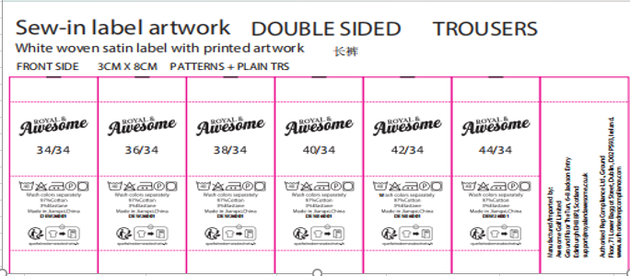

 | 发货地址：安徽省池州市东至县胜利镇工业集中区经二路天诚制衣有限公司 徐少兵收18756625629

橘色素色面料
 | 客户 | RA |  |  |  |  |  |  |  | 数量 | 360
 | 款式 | 长裤 |  |  |  |  |  |  |  | 交期

 | 主面料（只看颜色，不看款式） | 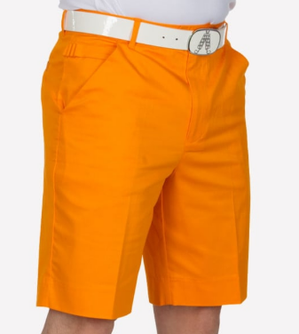 |  |  | 口袋布
尺码 | 30/30 | 32/30 | 32/32 | 34/30 | 34/32 | 34/34 | 36/30 | 36/32 | 36/34 | 38/32 | 38/34 | 40/34 | 42/34 | 44/34 | TOTAL
SKU | RPOR3030 | RPOR3230 | RPOR3232 | RPOR3430 | RPOR3432 | RPOR3434 | RPOR3630 | RPOR3632 | RPOR3634 | RPOR3832 | RPOR3834 | RPOR4034 | RPOR4234 | RPOR4434
英国数量 | 10 | 10 | 10 | 10 | 20 | 10 | 10 | 10 | 0 | 10 | 0 | 10 | 10 | 10 | 130
美国数量 | 0 | 30 | 30 | 40 | 30 | 0 | 30 | 30 | 0 | 30 | 0 | 10 | 0 | 0 | 230

 | 用白色橡筋

备注： | 3CM白色绣花

发货地址：安徽省池州市东至县胜利镇工业集中区经二路天诚制衣有限公司 徐少兵收18756625629

斜纹星条面料
 | 客户 | RA |  |  |  |  |  | 数量 | 560
 | 款式 | 长裤 |  |  |  |  |  | 交期

 | 主面料（只看颜色，不看款式） | 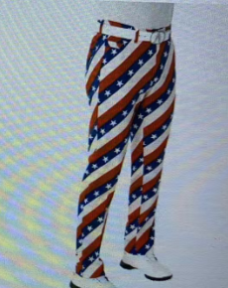 |  |  | 口袋布
尺码 | 30/30 | 32/30 | 32/32 | 34/30 | 34/32 | 34/34 | 36/30 | 36/32 | 36/34 | 38/30 | 38/34 | 40/34 | 42/34 | TOTAL
SKU | RPAS3030 | RPAS3230 | RPAS3232 | RPAS3430 | RPAS3432 | RPAS3434 | RPAS3630 | RPAS3632 | RPAS3634 | RPAS3830 | RPAS3834 | RPAS4034 | RPAS4234
英国数量 | 0 | 0 | 0 | 0 | 0 | 0 | 0 | 0 | 0 | 0 | 0 | 0 | 0 | 0
美国数量 | 20 | 60 | 90 | 20 | 30 | 70 | 60 | 40 | 70 | 40 | 10 | 20 | 30 | 560

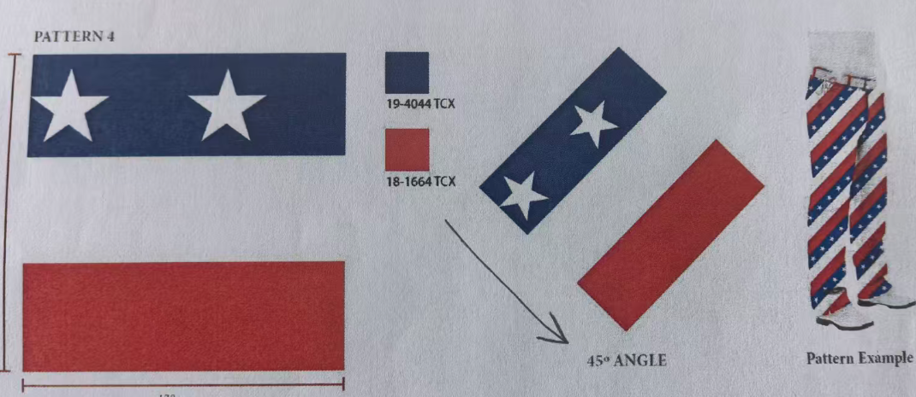

 |  |  |  |  |  |  |  |  | 注意该面料循环的正确顺序是蓝白红。

 |  |  |  |  |  |  |  |  | 用白色橡筋

 |  |  |  |  |  |  |  |  | 印花面料，色织面料无需绣花，用装饰标
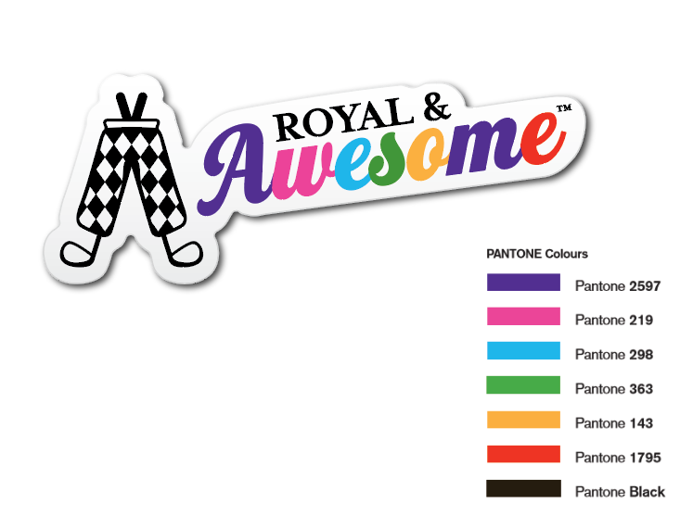

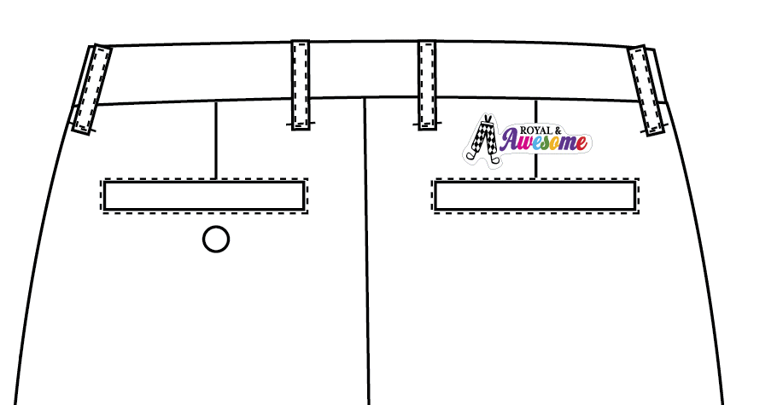

发货地址：安徽省池州市东至县胜利镇工业集中区经二路天诚制衣有限公司 徐少兵收18756625629

pastel淡粉色面料
 | 客户 | RA |  |  |  |  |  | 数量 | 140
 | 款式 | 长裤 |  |  |  |  |  | 交期

 | 主面料（只看颜色，不看款式） | 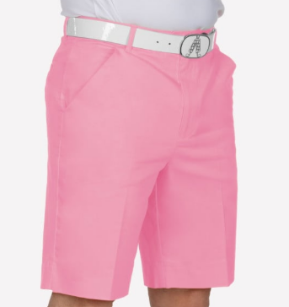 |  |  | 口袋布
尺码 | 30/30 | 32/30 | 32/32 | 34/30 | 34/32 | 34/34 | 36/30 | 36/32 | 36/34 | 38/32 | 44/34 | TOTAL
SKU | RPQP3030 | RPQP3230 | RPQP3232 | RPQP3430 | RPQP3432 | RPQP3434 | RPQP3630 | RPQP3632 | RPQP3634 | RPQP3832 | RPQP4434
英国数量 | 0 | 0 | 0 | 0 | 0 | 0 | 0 | 0 | 0 | 0 | 0 | 0
美国数量 | 10 | 20 | 10 | 20 | 20 | 10 | 10 | 10 | 10 | 10 | 10 | 140

备注： | 3CM藏青色绣花
 | 前后口袋朝外那层口袋布用本身布做，防止印花口袋布透到外面，其余部位用印花口袋布。

 | 用白色橡筋

发货地址：安徽省池州市东至县胜利镇工业集中区经二路天诚制衣有限公司 徐少兵收18756625629

深粉色面料
 | 客户 | RA |  |  |  |  |  | 数量 | 210
 | 款式 | 长裤 |  |  |  |  |  | 交期

 | 主面料（只看颜色，不看款式） | 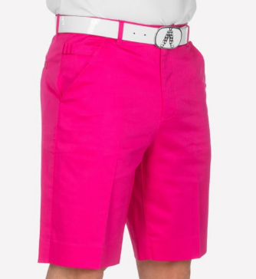 |  |  | 口袋布
尺码 |  | 32/30 | 32/32 | 34/30 | 34/32 | 36/30 | 36/32 | 36/34 | 38/32 | 40/34 | 44/34 | TOTAL
SKU |  | RPN3230 | RPNP3232 | RPNP3430 | RPNP3432 | RPNP3630 | RPNP3632 | RPNP3634 | RPNP3832 | RPNP4034 | RPNP4434
英国数量 |  | 0 | 10 | 10 | 0 | 0 | 0 | 10 | 0 | 10 | 0 | 40
美国数量 |  | 20 | 0 | 40 | 10 | 20 | 30 | 0 | 20 | 10 | 20 | 170

备注： | 3CM白色绣花

 | 用白色橡筋

发货地址：安徽省池州市东至县胜利镇工业集中区经二路天诚制衣有限公司 徐少兵收18756625629

紫色面料
 | 客户 | RA |  |  |  |  |  |  | 数量 | 260
 | 款式 | 长裤 |  |  |  |  |  |  | 交期

 | 主面料（只看颜色，不看款式） | 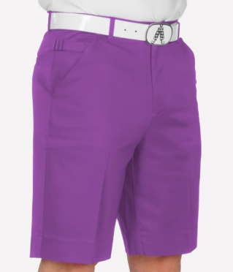 |  |  | 口袋布
尺码 |  | 32/30 | 32/32 | 34/30 | 34/32 | 34/34 | 36/30 | 36/32 | 36/34 | 38/32 | 38/34 | 40/34 | 42/34 | TOTAL
SKU |  | RPPU3230 | RPPU3232 | RPPU3430 | RPPU3432 | RPPU3434 | RPPU3630 | RPPU3632 | RPPU3634 | RPPU3832 | RPPU3834 | RPPU4034 | RPPU4234
英国数量 |  | 0 | 20 | 10 | 10 | 10 | 10 | 10 | 10 | 10 | 10 | 10 | 10 | 120
美国数量 |  | 10 | 10 | 10 | 20 | 10 | 10 | 10 | 0 | 30 | 10 | 10 | 10 | 140

备注： | 3CM白色绣花

 | 用白色橡筋

发货地址：安徽省池州市东至县胜利镇工业集中区经二路天诚制衣有限公司 徐少兵收18756625629

大红色素色面料
 | 客户 | RA |  |  |  |  |  | 数量 | 810
 | 款式 | 长裤 |  |  |  |  |  | 交期

 | 主面料（只看颜色，不看款式） | 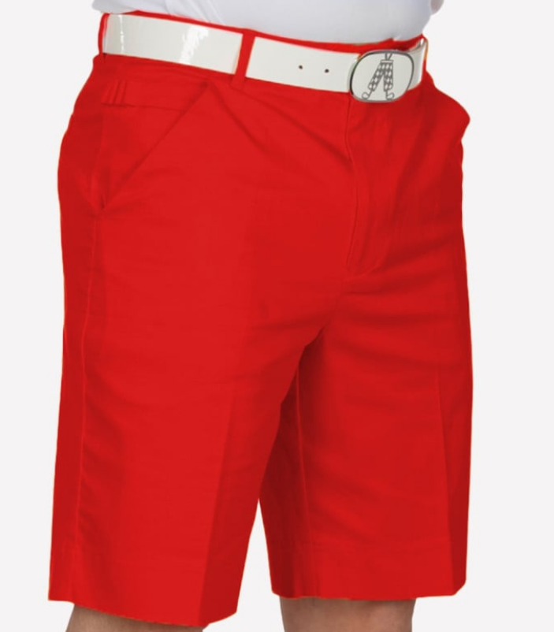 |  |  | 口袋布
尺码 | 30/30 | 32/30 | 32/32 | 34/30 | 34/32 | 34/34 | 36/30 | 36/32 | 36/34 | 38/32 | 38/34 | 40/34 | 42/34 | 44/34 | TOTAL
SKU | RPRR3030 | RPRR3230 | RPRR3232 | RPRR3430 | RPRR3432 | RPRR3434 | RPRR3630 | RPRR3632 | RPRR3634 | RPRR3832 | RPRR3834 | RPRR4034 | RPRR4234 | RPRR4434
英国数量 | 10 | 20 | 10 | 0 | 10 | 10 | 10 | 10 | 10 | 10 | 0 | 10 | 0 | 0 | 110
美国数量 | 20 | 30 | 40 | 90 | 80 | 40 | 70 | 60 | 60 | 80 | 30 | 40 | 30 | 30 | 700

备注： | 3CM白色绣花

 | 用黑色橡筋

发货地址：安徽省池州市东至县胜利镇工业集中区经二路天诚制衣有限公司 徐少兵收18756625629

红色格子图案
 | 客户 | RA |  |  |  |  |  | 数量 | 360
 | 款式 | 长裤 |  |  |  |  |  | 交期

 | 主面料（只看颜色，不看款式） | 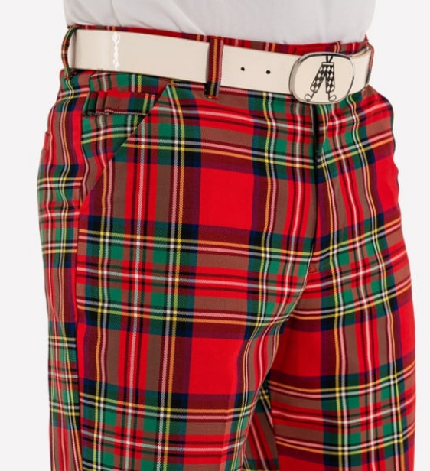 |  |  | 口袋布
尺码 | 30/30 | 32/30 | 32/32 | 34/30 | 34/32 | 34/34 | 36/30 | 36/32 | 36/34 | 38/32 | 38/34 | 40/34 | TOTAL
SKU | RPST3030 | RPST3230 | RPST3232 | RPST3430 | RPST3432 | RPST3434 | RPST3630 | RPST3632 | RPST3634 | RPST3832 | RPST3834 | RPST4034
英国数量 | 10 | 10 | 10 | 0 | 10 | 10 | 10 | 10 | 0 | 0 | 10 | 0 | 80
美国数量 | 0 | 30 | 30 | 50 | 20 | 20 | 30 | 10 | 10 | 50 | 10 | 20 | 280

 | 印花面料，色织面料无需绣花，用装饰标

 | 用黑色橡筋

发货地址：安徽省池州市东至县胜利镇工业集中区经二路天诚制衣有限公司 徐少兵收18756625629

美国国旗面料
 | 客户 | RA |  |  |  |  |  | 数量 | 600
 | 款式 | 长裤 |  |  |  |  |  | 交期

 | 主面料（只看颜色，不看款式） | 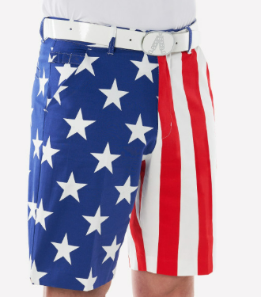 |  |  | 口袋布
尺码 | 30/30 | 32/30 | 32/32 | 34/30 | 34/32 | 34/34 | 36/30 | 36/32 | 36/34 | 38/32 | 38/34 | 40/34 | 42/34 | 44/34 | TOTAL
SKU | RPUS3030 | RPUS3230 | RPUS3232 | RPUS3430 | RPUS3432 | RPUS3434 | RPUS3630 | RPUS3632 | RPUS3634 | RPUS3832 | RPUS3834 | RPUS4034 | RPUS4234 | RPUS4434
英国数量 | 10 | 20 | 10 | 10 | 10 | 20 | 10 | 10 | 0 | 10 | 0 | 0 | 0 | 0 | 110
美国数量 | 20 | 30 | 70 | 50 | 60 | 50 | 40 | 50 | 20 | 50 | 10 | 20 | 10 | 10 | 490
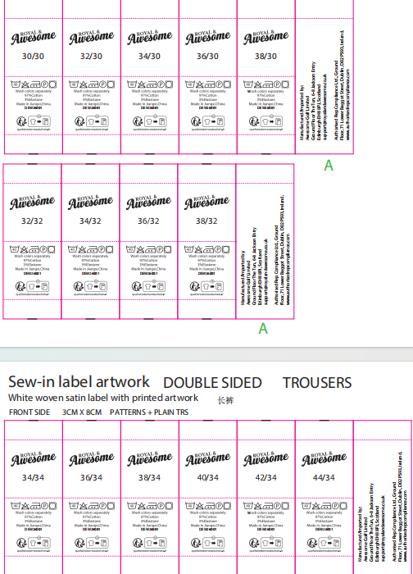
备注： | 腰头用星星面料
 | 用白色橡筋

 | 印花面料，色织面料无需绣花，用装饰标

发货地址：安徽省池州市东至县胜利镇工业集中区经二路天诚制衣有限公司 徐少兵收18756625629

深黄色面料
 | 客户 | RA |  |  |  |  |  | 数量 | 270
 | 款式 | 长裤 |  |  |  |  |  | 交期

 | 主面料（只看颜色，不看款式） | 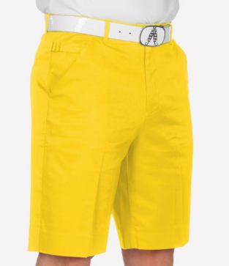 |  |  | 口袋布
尺码 | 30/30 | 32/30 | 32/32 | 34/30 | 34/32 | 34/34 | 36/30 | 36/32 | 36/34 | 38/32 | 38/34 | 44/34 | TOTAL
SKU | RPYE3030 | RPYE3230 | RPYE3232 | RPYE3430 | RPYE3432 | RPYE3434 | RPYE3630 | RPYE3632 | RPYE3634 | RPYE3832 | RPYE3834 | RPYE4434
英国数量 | 10 | 0 | 10 | 10 | 10 | 10 | 0 | 10 | 20 | 10 | 10 | 0 | 100
美国数量 | 0 | 20 | 0 | 40 | 0 | 10 | 40 | 10 | 0 | 40 | 0 | 10 | 170

备注： | 3CM 白色绣花

 | 用白色橡筋

发货地址：安徽省池州市东至县胜利镇工业集中区经二路天诚制衣有限公司 徐少兵收18756625629

